Impacto - Probabilidad
Tabla calificación del Impacto |  |  | Tabla calificación de la probabilidad
Riesgo 1
Nº | Pregunta | Respuesta
 | Si el riesgo de corrupción se materializa podría… | SI "1" NO "0"
1 | ¿Afectar al grupo de funcionarios del proceso?
2 | ¿Afectar el cumplimiento de metas y objetivos de la dependencia?
3 | ¿Afectar el cumplimiento de la misión de la Entidad?
4 | ¿Afectar el cumplimiento de la misisón del sector al que pertenece la Entidad?
5 | ¿Generar pérdida de confianza de la entidad, afectando su reputación?
6 | ¿Generar pérdida de recursos económicos?
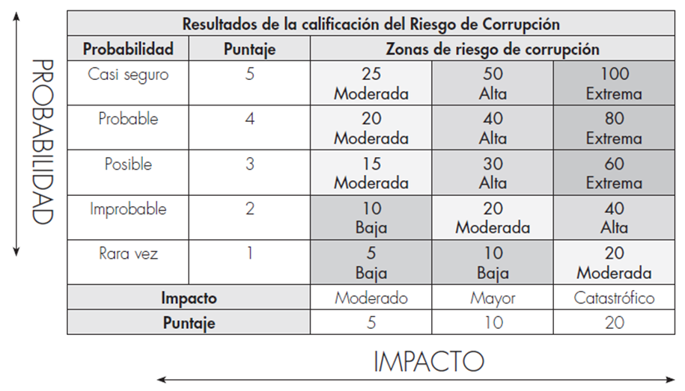
7 | ¿Afectar la generación de los productos o la prestación de servicios?
8 | ¿Dar lugar al detrimento de la calidad de vida de los comunidad por la pérdida del bien o servicios o los recursos públicos?
9 | ¿Generar pérdida de la información de la Entidad?
10 | ¿Generar intervención de los órganos de control, de la Fiscalia u otro Ente?
11 | ¿Dar lugar a procesos sancionatorios?
12 | ¿Dar lugar a procesos disciplinarios?
13 | ¿Dar lugar a procesos fiscales?
14 | ¿Dar lugar a procesos penales?
15 | ¿Generar pérdida de credibilidad del sector?
16 | ¿Ocasionar lesiones físicas o pérdida de vidas humanas?
17 | ¿Afectar la imagen regional?
18 | ¿Afectar la imagen nacional?
Puntaje |  | 0
Impacto |  | 0
De (1-5)Moderado = 5 (6-11)Mayor = 10 (12-18)Catastrófico = 20

Riesgo 2
Nº | Pregunta | Respuesta
 | Si el riesgo de corrupción se materializa podría… | SI "1" NO "0"
1 | ¿Afectar al grupo de funcionarios del proceso?
2 | ¿Afectar el cumplimiento de metas y objetivos de la dependencia?
3 | ¿Afectar el cumplimiento de la misión de la Entidad?
4 | ¿Afectar el cumplimiento de la misisón del sector al que pertenece la Entidad?
5 | ¿Generar pérdida de confianza de la entidad, afectando su reputación?
6 | ¿Generar pérdida de recursos económicos?
7 | ¿Afectar la generación de los productos o la prestación de servicios?
8 | ¿Dar lugar al detrimento de la calidad de vida de los comunidad por la pérdida del bien o servicios o los recursos públicos?
9 | ¿Generar pérdida de la información de la Entidad?
10 | ¿Generar intervención de los órganos de control, de la Fiscalia u otro Ente?
11 | ¿Dar lugar a procesos sancionatorios?
12 | ¿Dar lugar a procesos disciplinarios?
13 | ¿Dar lugar a procesos fiscales?
14 | ¿Dar lugar a procesos penales?
15 | ¿Generar pérdida de credibilidad del sector?
16 | ¿Ocasionar lesiones físicas o pérdida de vidas humanas?
17 | ¿Afectar la imagen regional?
18 | ¿Afectar la imagen nacional?
Puntaje |  | 0
Impacto |  | 0
De (1-5)Moderado = 5 (6-11)Mayor = 10 (12-18)Catastrófico = 20

Riesgo 3
Nº | Pregunta | Respuesta
 | Si el riesgo de corrupción se materializa podría… | SI "1" NO "0"
1 | ¿Afectar al grupo de funcionarios del proceso?
2 | ¿Afectar el cumplimiento de metas y objetivos de la dependencia?
3 | ¿Afectar el cumplimiento de la misión de la Entidad?
4 | ¿Afectar el cumplimiento de la misisón del sector al que pertenece la Entidad?
5 | ¿Generar pérdida de confianza de la entidad, afectando su reputación?
6 | ¿Generar pérdida de recursos económicos?
7 | ¿Afectar la generación de los productos o la prestación de servicios?
8 | ¿Dar lugar al detrimento de la calidad de vida de los comunidad por la pérdida del bien o servicios o los recursos públicos?
9 | ¿Generar pérdida de la información de la Entidad?
10 | ¿Generar intervención de los órganos de control, de la Fiscalia u otro Ente?
11 | ¿Dar lugar a procesos sancionatorios?
12 | ¿Dar lugar a procesos disciplinarios?
13 | ¿Dar lugar a procesos fiscales?
14 | ¿Dar lugar a procesos penales?
15 | ¿Generar pérdida de credibilidad del sector?
16 | ¿Ocasionar lesiones físicas o pérdida de vidas humanas?
17 | ¿Afectar la imagen regional?
18 | ¿Afectar la imagen nacional?
Puntaje |  | 0
Impacto |  | 0
De (1-5)Moderado = 5 (6-11)Mayor = 10 (12-18)Catastrófico = 20

Riesgo 4
Nº | Pregunta | Respuesta
 | Si el riesgo de corrupción se materializa podría… | SI "1" NO "0"
1 | ¿Afectar al grupo de funcionarios del proceso?
2 | ¿Afectar el cumplimiento de metas y objetivos de la dependencia?
3 | ¿Afectar el cumplimiento de la misión de la Entidad?
4 | ¿Afectar el cumplimiento de la misisón del sector al que pertenece la Entidad?
5 | ¿Generar pérdida de confianza de la entidad, afectando su reputación?
6 | ¿Generar pérdida de recursos económicos?
7 | ¿Afectar la generación de los productos o la prestación de servicios?
8 | ¿Dar lugar al detrimento de la calidad de vida de los comunidad por la pérdida del bien o servicios o los recursos públicos?
9 | ¿Generar pérdida de la información de la Entidad?
10 | ¿Generar intervención de los órganos de control, de la Fiscalia u otro Ente?
11 | ¿Dar lugar a procesos sancionatorios?
12 | ¿Dar lugar a procesos disciplinarios?
13 | ¿Dar lugar a procesos fiscales?
14 | ¿Dar lugar a procesos penales?
15 | ¿Generar pérdida de credibilidad del sector?
16 | ¿Ocasionar lesiones físicas o pérdida de vidas humanas?
17 | ¿Afectar la imagen regional?
18 | ¿Afectar la imagen nacional?
Puntaje |  | 0
Impacto |  | 0
De (1-5)Moderado = 5 (6-11)Mayor = 10 (12-18)Catastrófico = 20

Riesgo 5
Nº | Pregunta | Respuesta
 | Si el riesgo de corrupción se materializa podría… | SI "1" NO "0"
1 | ¿Afectar al grupo de funcionarios del proceso?
2 | ¿Afectar el cumplimiento de metas y objetivos de la dependencia?
3 | ¿Afectar el cumplimiento de la misión de la Entidad?
4 | ¿Afectar el cumplimiento de la misisón del sector al que pertenece la Entidad?
5 | ¿Generar pérdida de confianza de la entidad, afectando su reputación?
6 | ¿Generar pérdida de recursos económicos?
7 | ¿Afectar la generación de los productos o la prestación de servicios?
8 | ¿Dar lugar al detrimento de la calidad de vida de los comunidad por la pérdida del bien o servicios o los recursos públicos?
9 | ¿Generar pérdida de la información de la Entidad?
10 | ¿Generar intervención de los órganos de control, de la Fiscalia u otro Ente?
11 | ¿Dar lugar a procesos sancionatorios?
12 | ¿Dar lugar a procesos disciplinarios?
13 | ¿Dar lugar a procesos fiscales?
14 | ¿Dar lugar a procesos penales?
15 | ¿Generar pérdida de credibilidad del sector?
16 | ¿Ocasionar lesiones físicas o pérdida de vidas humanas?
17 | ¿Afectar la imagen regional?
18 | ¿Afectar la imagen nacional?
Puntaje |  | 0
Impacto |  | 0
De (1-5)Moderado = 5 (6-11)Mayor = 10 (12-18)Catastrófico = 20

